超声波板到上位机
超声波模块到上位机平板 | 模式1 循环上发各个探头数据
 | 方向：超声波板->上位机平板
 | 字节1 | 字节2 | 字节3 | 字节4 | 字节5 | 字节6 | 字节7 | 字节8 | 字节9 | 字节10 | 字节11 | 字节12 | 字节13 | 字节14 | 字节15
 | 帧头 | 预留 | 帧长 | ID | 历史编号 | 帧类型 | 探头编号 | 数据位1 | 数据位2 | 数据位1 | 数据位2 | 数据位1 | 数据位2 | 校验和 | 帧尾
 | 0xFD | 0x00 | 0x0A | 0x31 | 对应命令的历史编号，超声波板每发一条命令加1 | 0x01 对应模式1 | 1-16 | 综合距离 数据位1：距离数据高8位 数据位2：距离数据低8位 0-6000代表0-6000mm 0x1fff为未检测到障碍 0xeeee未进行盲区初始化 |  | 盲区数据 数据位1：距离数据高8位 数据位2：距离数据低8位 0-6000代表0-6000mm 0x2fff为盲区内没有障碍 |  | 盲区外数据 数据位1：距离数据高8位 数据位2：距离数据低8位 0-6000代表0-6000mm 0x3fff为盲区外没有障碍 |  | 除帧头帧尾外所有字节的和 | 0xF8 |  | 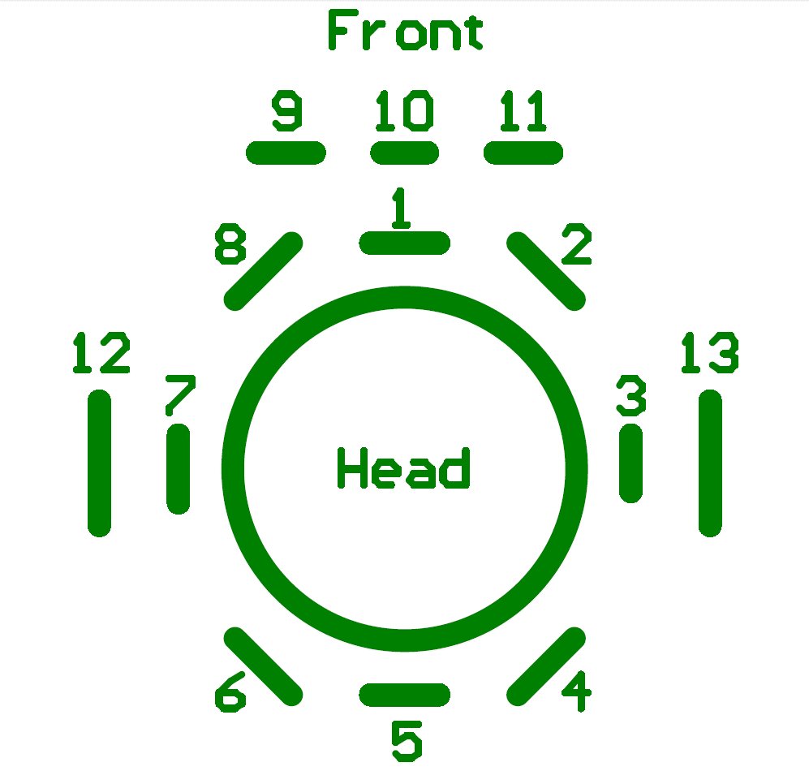 |  | 1-8号：头部探头 9-11号：前排靠下 12-13号：两侧

 | 模式2 探测充电桩位置
 | 方向：超声波板->上位机平板
 | 字节1 | 字节2 | 字节3 | 字节4 | 字节5 | 字节6 | 字节7 | 字节8 | 字节9 | 字节10 | 字节11 | 字节12 | 字节13 | 字节14 | 字节15 | 字节16 | 字节17 | 字节18 | 字节19 | 字节20 | 字节21 | 字节22 | 字节23 | 字节24
 | 帧头 | 预留 | 帧长 | ID | 历史编号 | 帧类型 | AB都有信号探头 | 探头编号 | 到A数据位1 | 数据位2 | 探头编号 | 到A数据位1 | 数据位2 | 探头编号 | 到B数据位1 | 数据位2 | 探头编号 | 到B数据位1 | 数据位2 |  |  |  | 校验和 | 帧尾
 | 0xFD | 0x00 | 0x13 | 0x31 | 对应命令的历史编号，超声波板每发一条命令加1 | 0x02 | 0位：1号 1位：2号 … 7位：8号 0：没看到 1：看到 | 1-16 距离充电桩A探头最近的探头编号 | 数据位1：距离数据高8位 数据位2：距离数据低8位 单位mm 0x0fff为盲区 0x1fff为未检测到障碍 |  | 1-16 距离充电桩A探头次近的探头编号 | 数据位1：距离数据高8位 数据位2：距离数据低8位 单位mm 0x0fff为盲区 0x1fff为未检测到障碍 |  | 1-16 距离充电桩B探头最近的探头编号 | 数据位1：距离数据高8位 数据位2：距离数据低8位 单位mm 0x0fff为盲区 0x1fff为未检测到障碍 |  | 1-16 距离充电桩B探头次近的探头编号 | 数据位1：距离数据高8位 数据位2：距离数据低8位 单位mm 0x0fff为盲区 0x1fff为未检测到障碍 |  | 保留：0 | 保留：0 | 保留：0 | 除帧头帧尾外所有字节的和 | 0xF8

 | 超声波 SN和软件版本号上传
 | 方向：超声波板->上位机平板
 | 字节1 | 字节2 | 字节3 | 字节4 | 字节5 | 字节6 | 字节7 | 字节8 | 字节9 | 字节10 | 字节11 | 字节12 | 字节13 | 字节14 | 字节15 | 字节16 | 字节17 | 字节18 | 字节19 | 字节20 | 字节21 | 字节22 | 字节23 | 字节24 | 字节25 | 字节26 | 字节27 | 字节28 | 字节29 | 字节30 | 字节31 | 字节32 | 字节33 | 字节34 | 字节35 | 字节36 | 字节37 | 字节38 | 字节39 | 字节40 | 字节41
 | 帧头 | 预留 | 帧长 | ID | 历史编号 | 帧类型 | SN字节1 | SN字节2 | SN字节3 | SN字节4 | SN字节4 | SN字节5 | SN字节6 | SN字节7 | SN字节8 | SN字节9 | SN字节10 | SN字节11 | SN字节12 | SN字节13 | SN字节14 | SN字节15 | SN字节16 | SN字节17 | SN字节18 | SN字节19 | SN字节20 | SN字节21 | SN字节22 | SN字节23 | SN字节24 | SN字节25 | SN字节26 | SN字节27 | SN字节28 | SN字节29 | SN字节30 | SN字节31 | SN字节32 | 校验和 | 帧尾
 | 0xFD | 0x00 | 0x24 | 0x31 | 对应命令的历史编号，超声波板每发一条命令加1 | 0x03 | "E01S" 产品型号ASCII码 |  |  |  | " UR" 模块名称ASCII码 |  |  | "04" 硬件平台ASCII码 |  | "V001" 软件版本ASCII码 如V001(V代表正式发布版本，T代表内部测试版本T001) |  |  |  | "20160612" 时间ASCII码 |  |  |  |  |  |  |  | 96位唯一ID |  |  |  |  |  |  |  |  |  |  |  | 除帧头帧尾外所有字节的和 | 0xF8

 | 超声波盲区获取状态上传
 | 方向：超声波板->上位机平板
 | 字节1 | 字节2 | 字节3 | 字节4 | 字节5 | 字节6 | 字节7 | 字节8 | 字节9 | 字节10
 | 帧头 | 预留 | 帧长 | ID | 历史编号 | 帧类型 | 9号-16号探头 | 1号-8号探头 | 校验和 | 帧尾
 | 0xFD | 0x00 | 0x05 | 0x31 | 对应命令的历史编号，超声波板每发一条命令加1 | 0x05 | 0位：9号 1位：10号 … 7位：16号 0：有效 1：无效 | 0位：1号 1位：2号 … 7位：8号 0：有效 1：无效 | 除帧头帧尾外所有字节的和 | 0xF8

 | 超声波板时效性状态用于debug
 | 方向：超声波板->上位机平板
 | 字节1 | 字节2 | 字节3 | 字节4 | 字节5 | 字节6 | 字节7 | 字节8 | 字节9 | 字节10 | 字节11 | 字节12 | 字节13
 | 帧头 | 预留 | 帧长 | ID | 历史编号 | 帧类型 | 最大清空缓冲时间 | 超时数目 | TxBuf满次数 | 无线中断次数 | 接收无线次数 | 校验和 | 帧尾
 | 0xFD | 0x00 | 0x08 | 0x31 | 对应命令的历史编号，超声波板每发一条命令加1 | 0x06 |  |  |  |  |  | 除帧头帧尾外所有字节的和 | 0xF8

 | 空气监测传感器上传
 | 方向：超声波板->上位机平板
 | 字节1 | 字节2 | 字节3 | 字节4 | 字节5 | 字节6 | 字节7 | 字节8 | 字节9 | 字节10 | 字节11 | 字节12 | 字节13 | 字节14 | 字节15 | 字节16
 | 帧头 | 预留 | 帧长 | ID | 历史编号 | 帧类型 | PM2.5位24-31 | PM2.5位16-23 | PM2.5位8-16 | PM2.5位0-7 | PM10位24-31 | PM10位16-23 | PM10位8-16 | PM10位0-7 | 校验和 | 帧尾
 | 0xFD | 0x00 | 0x0B | 0x31 | 对应命令的历史编号，超声波板每发一条命令加1 | 0x07 | 0xffffffff为获取出错 |  |  |  | 0xffffffff为获取出错 |  |  |  | 除帧头帧尾外所有字节的和 | 0xF8

 | 超声波板指令接收反馈
 | 方向：超声波板->上位机平板
 | 字节1 | 字节2 | 字节3 | 字节4 | 字节5 | 字节6 | 字节7 | 字节8 | 字节9 | 字节10
 | 帧头 | 预留 | 帧长 | ID | 历史编号 | 帧类型 | 对应历史编号 | 对应帧类型 | 校验和 | 帧尾
 | 0xFD | 0x00 | 0x05 | 0x31 | 对应命令的历史编号，超声波板每发一条命令加1 | 0xA1 | 接收到上位机平板指令的历史编号 | 接收到上位机平板指令的帧类型 | 除帧头帧尾外所有字节的和 | 0xF8

 | 超声波板开始工作（用于判断bootloader是否跳转成功）
 | 方向：超声波板->上位机平板
 | 字节1 | 字节2 | 字节3 | 字节4 | 字节5 | 字节6 | 字节7 | 字节8 | 字节9 | 字节10
 | 帧头 | 预留 | 帧长 | ID | 历史编号 | 帧类型 | 数据 | 数据 | 校验和 | 帧尾
 | 0xFD | 0x00 | 0x05 | 0x31 | 对应命令的历史编号，超声波板每发一条命令加1 | 0xB2 | 0x69 | 0x00 | 除帧头帧尾外所有字节的和 | 0xF8

充电桩模块信号通过超声波模块返回给上位机平板 | 充电桩信息反馈
 | 方向：充电桩->超声波板->上位机平板
 | 字节1 | 字节2 | 字节3 | 字节4 | 字节5 | 字节6 | 字节7 | 字节8 | 字节9 | 字节10 | 字节11 | 字节12 | 字节13
 | 帧头 | 预留 | 帧长 | ID | 历史编号 | 帧类型 | 工作状态 | 充电状态 | 状态2 | 电压信息 | 电流信息 | 校验和 | 帧尾
 | 0xFD | 0x00 | 0x08 | 0x31 | 对应命令的历史编号，超声波板每发一条命令加1 | 0x20 | 0：上电无电流 1：电流超载 2：充电电压过高 3：电压过低 | 0：未充电 1：涓流充电 2：正常充电中 3：浮充 4：充电完成 | 限位开关 位0 0：无触碰 1：已触碰 指示灯 位1 0：未打开 1：打开 | 0-200 对应 10.0v-30.0v | 0-100 对应 0A-10.0A | 除帧头帧尾外所有字节的和 | 0xF8

 | 充电桩ID反馈
 | 方向：超声波板->上位机平板
 | 字节1 | 字节2 | 字节3 | 字节4 | 字节5 | 字节6 | 字节7 | 字节8 | 字节9 | 字节10 | 字节11 | 字节12 | 字节13 | 字节14 | 字节15 | 字节16 | 字节17 | 字节18 | 字节19 | 字节20 | 字节21 | 字节22 | 字节23 | 字节24 | 字节25 | 字节26 | 字节27 | 字节28 | 字节29 | 字节30
 | 帧头 | 预留 | 帧长 | ID | 历史编号 | 帧类型 | SN字节1 | SN字节2 | SN字节3 | SN字节4 | SN字节5 | SN字节6 | SN字节7 | SN字节8 | SN字节9 | SN字节10 | SN字节11 | SN字节12 | SN字节13 | SN字节14 | SN字节15 | SN字节16 | SN字节17 | SN字节18 | SN字节19 | SN字节20 | SN字节21 | SN字节22 | 校验和 | 帧尾
 | 0xFD | 0x00 | 0x18 | 0x31 | 对应命令的历史编号，超声波板每发一条命令加1 | 0x22 | "E01S" 产品型号ASCII码 |  |  |  | 充电桩唯一标识符 芯片ID 3字节 96位唯一ID合成 上位机显示可直接用合成ID的十进制低三位 |  |  | "04" 硬件平台ASCII码 |  | "V001" 软件版本ASCII码 如V001(V代表正式发布版本，T代表内部测试版本T001) |  |  |  | "20160612" 时间ASCII码 |  |  |  |  |  |  |  | 频率 | 除帧头帧尾外所有字节的和 | 0xF8

 | 超声波板与充电桩通信结果反馈
 | 方向：超声波板->上位机平板
 | 字节1 | 字节2 | 字节3 | 字节4 | 字节5 | 字节6 | 字节7 | 字节8 | 字节9 | 字节10
 | 帧头 | 预留 | 帧长 | ID | 历史编号 | 帧类型 | 编号反馈 |  | 校验和 | 帧尾
 | 0xFD | 0x00 | 0x05 | 0x31 | 对应命令的历史编号，超声波板每发一条命令加1 | 0x30 | 对应平板指令的历史编号 | 1：设置充电桩失败 2：获取充电桩失败 3：定位通信失败 4：未执行，被新指令替代 | 除帧头帧尾外所有字节的和 | 0xF8

